关系图
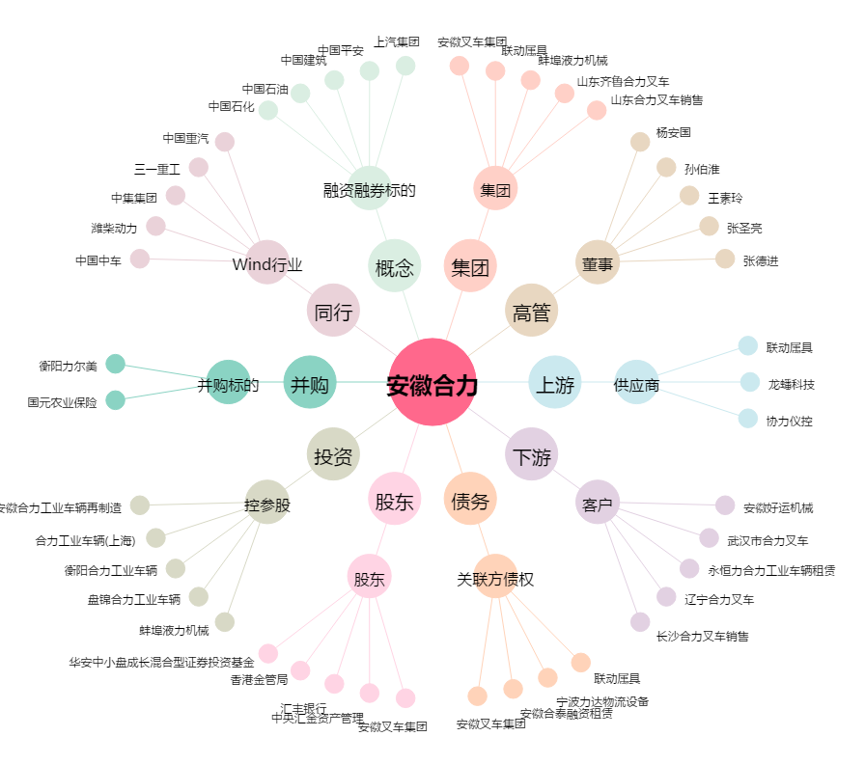
安徽合力[600761.SH] - 关系概览图

